Лист1
№ (год) | Потребительские расходы в расчете на душу населения, тыс. руб., у | Средняя заработная плата и выплаты социального характера, тыс. руб., х
1.00 | 310.00 | 390.00
2.00 | 350.00 | 385.00
3.00 | 330.00 | 545.00
4.00 | 425.00 | 680.00
5.00 | 502.00 | 810.00
6.00 | 360.00 | 780.00
7.00 | 420.00 | 790.00
8.00 | 505.00 | 785.00
9.00 | 280.00 | 400.00
10.00 | 305.00 | 530.00
11.00 | 340.00 | 580.00
12.00 | 460.00 | 720.00
13.00 | 440.00 | 700.00
14.00 | 415.00 | 690.00
15.00 | 345.00 | 650.00
Переменная X 1 График остатков
16.00 | 405.00 | 760.00
17.00 | 450.00 | 780.00
18.00 | 515.00 | 840.00
19.00 | 390.00 | 590.00
20.00 | 370.00 | 540.00
21.00 | 435.00 | 660.00
22.00 | 458.00 | 685.00
23.00 | 490.00 | 750.00
24.00 | 485.00 | 760.00

ВЫВОД ИТОГОВ

Регрессионная статистика
Множественный R | 0.82021968208
R-квадрат | 0.67276032687
Нормированный R-квадрат | 0.65788579627
Стандартная ошибка | 40.499003019
Наблюдения | 24

Дисперсионный анализ
 | df | SS | MS | F | Значимость F
Регрессия | 1 | 74183.234931 | 74183.234931 | 45.22901227 | 9.2675025649E-07
Остаток | 22 | 36083.723402 | 1640.1692455
Итого | 23 | 110266.95833

 | Коэффициенты | Стандартная ошибка | t-статистика | P-Значение | Нижние 95% | Верхние 95% | Нижние 95,0% | Верхние 95,0%
Y-пересечение | 132.15465835 | 41.798639681 | 3.1616975901 | 0.0045217043615 | 45.469585238 | 218.83973146 | 45.469585238 | 218.83973146
Переменная X 1 | 0.41856254428 | 0.062237452876 | 6.7252518369 | 9.2675025649E-07 | 0.28948996695 | 0.54763512162 | 0.28948996695 | 0.54763512162

ВЫВОД ОСТАТКА |  |  |  |  |  |  |  |  | k=1, n=24
 |  |  |  |  |  | DW | 1.527678295 |  | DL | 1.45 | H0 принимается
Наблюдение | Предсказанное Y | Остатки | x | e_t-1 | e^2 | (e_t-e_t-1)^2 | 0.23616085252 |  | DU | 1.27 | Автокорреляция 1 порядка нет
1 | 295.39405062 | 14.605949382 | 390.00 |  | 213.33375735
2 | 293.3012379 | 56.698762103 | 385.00 | 14.605949382 | 3214.7496241 | 1771.8048828
3 | 360.27124498 | -30.271244982 | 545.00 | 56.698762103 | 916.34827273 | 7563.7821324
4 | 416.77718846 | 8.2228115406 | 680.00 | -30.271244982 | 67.614629632 | 1481.7923875
5 | 471.19031922 | 30.809680784 | 810.00 | 8.2228115406 | 949.23643002 | 510.16666222
6 | 458.63344289 | -98.633442888 | 780.00 | 30.809680784 | 9728.5560558 | 16755.522266
7 | 462.81906833 | -42.81906833 | 790.00 | -98.633442888 | 1833.4726127 | 3115.2444072
8 | 460.72625561 | 44.273744391 | 785.00 | -42.81906833 | 1960.1644424 | 7585.1580277
9 | 299.57967606 | -19.579676061 | 400.00 | 44.273744391 | 383.36371464 | 4077.2593034
10 | 353.99280682 | -48.992806817 | 530.00 | -19.579676061 | 2400.2951198 | 865.1322609
11 | 374.92093403 | -34.920934031 | 580.00 | -48.992806817 | 1219.4716336 | 198.0176037
12 | 433.51969023 | 26.480309769 | 720.00 | -34.920934031 | 701.20680548 | 3770.1127403
13 | 425.14843935 | 14.851560655 | 700.00 | 26.480309769 | 220.56885389 | 135.22780597
14 | 420.9628139 | -5.9628139022 | 690.00 | 14.851560655 | 35.555149633 | 433.23818821
15 | 404.22031213 | -59.220312131 | 650.00 | -5.9628139022 | 3507.0453689 | 2836.3611176
16 | 450.262192 | -45.262192002 | 760.00 | -59.220312131 | 2048.6660248 | 194.82911754
17 | 458.63344289 | -8.6334428875 | 780.00 | -45.262192002 | 74.536336092 | 1341.6652617
18 | 483.74719554 | 31.252804456 | 840.00 | -8.6334428875 | 976.73778634 | 1590.9127271
19 | 379.10655947 | 10.893440526 | 590.00 | 31.252804456 | 118.66704649 | 414.50369963
20 | 358.17843226 | 11.82156774 | 540.00 | 10.893440526 | 139.74946383 | 0.86142012545
21 | 408.40593757 | 26.594062426 | 660.00 | 11.82156774 | 707.24415633 | 218.22659926
22 | 418.87000118 | 39.129998819 | 685.00 | 26.594062426 | 1531.1568076 | 157.14970125
23 | 446.07656656 | 43.923433441 | 750.00 | 39.129998819 | 1929.2680052 | 22.977015473
24 | 450.262192 | 34.737807998 | 760.00 | 43.923433441 | 1206.7153045 | 84.375714776
 |  |  |  |  | 36083.723402 | 55124.321043

Лист2
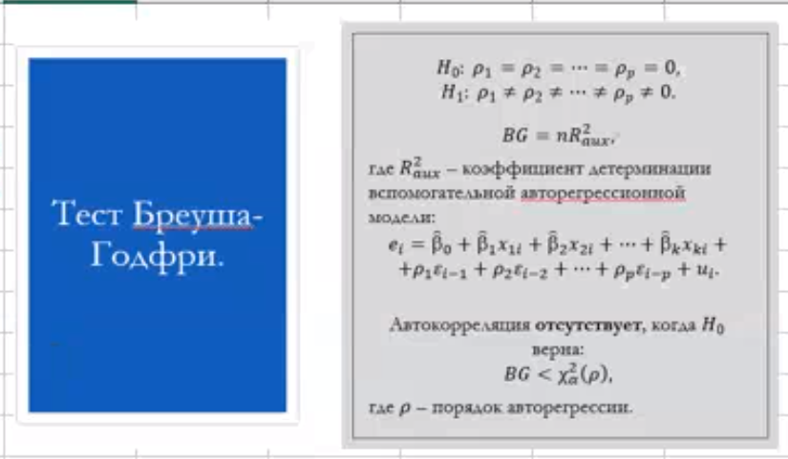
Остатки | x | e_t-1 | e_t-2 |  | 1 порядлк
14.605949382 | 390 | - | - |  | w2 | w1 | w0
56.698762103 | 385 | 14.605949382 | - |  | 0.26717836643 | 0.040461721379 | -27.340864567
-30.271244982 | 545 | 56.698762103 | 14.605949382 |  | 0.23359997119 | 0.073865009106 | 50.105329195
8.2228115406 | 680 | -30.271244982 | 56.698762103 | r^2 | 0.062648779372 | 40.996621341 | #N/A
30.809680784 | 810 | 8.2228115406 | -30.271244982 |  | 0.66835971399 | 20 | #N/A
-98.633442888 | 780 | 30.809680784 | 8.2228115406 |  | 2246.6550356 | 33614.459228 | #N/A
-42.81906833 | 790 | -98.633442888 | 30.809680784
44.273744391 | 785 | -42.81906833 | -98.633442888
-19.579676061 | 400 | 44.273744391 | -42.81906833
-48.992806817 | 530 | -19.579676061 | 44.273744391 |  | bg = | 1.4409219256
-34.920934031 | 580 | -48.992806817 | -19.579676061 |  | хи2 | 3.8414588207
26.480309769 | 720 | -34.920934031 | -48.992806817
14.851560655 | 700 | 26.480309769 | -34.920934031 |  | H0 верна | нет автокор
-5.9628139022 | 690 | 14.851560655 | 26.480309769
-59.220312131 | 650 | -5.9628139022 | 14.851560655 |  | 2 порядок
-45.262192002 | 760 | -59.220312131 | -5.9628139022 |  | -0.25320008841 | 0.34003816418 | 0.10352922626 | -74.089527664
-8.6334428875 | 780 | -45.262192002 | -59.220312131 |  | 0.21602619345 | 0.2184052991 | 0.07961486399 | 54.698196449
31.252804456 | 840 | -8.6334428875 | -45.262192002 |  | 0.20350089662 | 37.878542147 | #N/A | #N/A
10.893440526 | 590 | 31.252804456 | -8.6334428875 |  | 1.5329651654 | 18 | #N/A | #N/A
11.82156774 | 540 | 10.893440526 | 31.252804456 |  | 6598.4214694 | 25826.111193 | #N/A | #N/A
26.594062426 | 660 | 11.82156774 | 10.893440526
39.129998819 | 685 | 26.594062426 | 11.82156774
43.923433441 | 750 | 39.129998819 | 26.594062426 |  | bg = | 4.6805206223
34.737807998 | 760 | 43.923433441 | 39.129998819 |  | хи2 | 5.9914645471

 |  |  |  |  | H0 верна | нет автокор

